Анализ_график
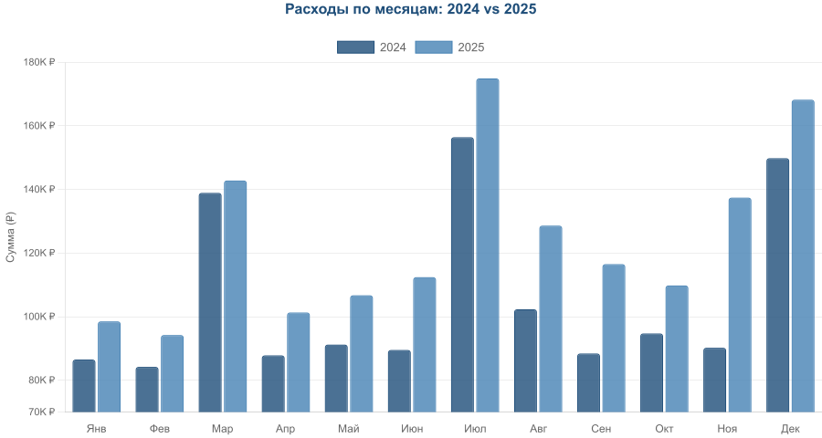

Рекомендации на основе анализа расходов

1. Планировать бюджет на отпуск заранее
Июль — стабильно самый дорогой месяц оба года (156 400 ₽ и 174 900 ₽). Расходы на путешествие выросли на 11.8%. Рекомендуется откладывать ~15 000–20 000 ₽/месяц в январе–июне специально под отпуск, чтобы не создавать кассовый разрыв.

2. Зарезервировать декабрьский бюджет
Декабрь — второй по величине пик: 149 800 ₽ (2024) и 168 200 ₽ (2025). Q4 в целом вырос с 334 700 ₽ до 415 400 ₽ (+24.1%). Стоит заложить отдельный «праздничный» резерв ещё в сентябре.

3. Выделить статью на обучение
Март — стабильный месяц оплаты курсов оба года (138 900 ₽ и 142 800 ₽). Это не случайный всплеск, а повторяющийся паттерн. Лучше включить обучение в ежегодный план и резервировать сумму заранее.

4. Контролировать рост регулярной базы
Минимальные месяцы выросли с 84–92 тыс. ₽ до 94–101 тыс. ₽. Регулярные расходы и подписки дорожают. Рекомендуется раз в квартал делать ревизию подписок и сервисов — отключать неиспользуемые.

5. Готовиться к дорогой осени
Сентябрь–ноябрь 2025 обошёлся в 363 700 ₽ против 273 300 ₽ в 2024 (+33.1%). Ноябрь 2025 — +52.3% из-за техники. Крупные покупки лучше планировать на менее затратные месяцы (апрель–июнь) или формировать накопительный фонд.

6. Общая траектория: рост +18.4% год к году
Если тренд сохранится, расходы в 2026 могут составить ~1 766 000 ₽ (среднемесячно ~147 000 ₽). Для управления ростом полезно установить годовой лимит и отслеживать отклонения ежеквартально.

